MM MEGA MARKET
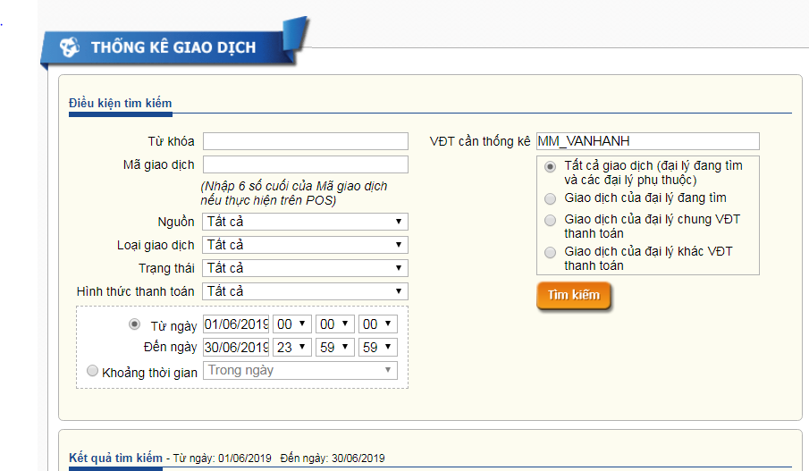
Danh sách các điểm bán khẩu trang vải (khẩu trang vải thường, khẩu trang vải kháng khuẩn) tại hệ thống MEGA VIETNAM
STT | TỈNH/THÀNH PHỐ | TRUNG TÂM | ĐỊA CHỈ | ĐIỆN THOẠI
1 | Hà Nội | MM Mega Market Thăng Long | Đường Phạm Văn Đồng, Cổ Nhuế, Từ Liêm, Hà Nội | 024 3755 1617
2 | Hà Nội | MM Mega Market Hoàng Mai | 126 Tam Trinh, Hoàng Mai, Hà Nội | 024 3645 3232
3 | Hà Nội | MM Mega Market Hà Đông | Đường Tô Hiệu, Hà Cầu, Hà Đông, Hà Nội | 024 3351 2869
4 | Hà Nội | MM Mega Market Thanh Xuân | 360 Giải Phóng, Phương Liệt, Thanh Xuân, Hà Nội | 024 3202 0090
5 | Hải Phòng | MM Mega Market Hồng Bàng | 2A đường Hồng Bàng, Sở Dầu, Hồng Bàng, Hải Phòng | 0231 3528 128
6 | Hạ Long | MM Mega Market Hạ Long | Đường Vũ Văn Hiếu, Hà Tu, Hạ Long | 0233 3815 931
7 | Nghệ An | MM Mega Market Vinh | Đường Dũng Quyết, Bến Thủy, TP Vinh, Nghệ An | 0238 8696 555
8 | Đà Nẵng | MM Mega Market Đà Nẵng | Đường Cách Mạng Tháng 8, Hải Châu, Đà Nẵng | 02511 3644 933
9 | Quy Nhơn | MM Mega Market Qui Nhơn | Quốc lộ 1D, Ghềnh Ráng, Qui Nhơn | 0256 3546 246
10 | Nha Trang | MM Mega Market Nha Trang | Đường Hai Ba Tháng Mười, Thôn Võ Cạnh, Xã Vĩnh Trung, TP Nha Trang | 0258 3896 999
11 | Buôn Ma Thuật | MM Mega Market Buôn Ma Thuật | Tổ dân phố 5, đường Đồng Khởi, P. Tân An, TP Buôn Ma Thuật | 02500 388 6666
12 | TP. Hồ Chí Minh | MM Mega Market An Phú | An Phú, P. An Khánh, Quận 2, TP. Hồ Chí Minh | 028 3740 6677
13 | TP. Hồ Chí Minh | MM Mega Market Bình Phú | Bình Phú, Phường 11, Quận 6, TP. Hồ Chí Minh | 028 3876 9719
14 | TP. Hồ Chí Minh | MM Mega Market Hiệp Phú | Tân Thới Hiệp, Quận 12, TP. Hồ Chí Minh | 028 3717 2979
15 | Đồng Nai | MM Mega Market Biên Hòa | Đường Nguyễn Ái Quốc, P. Quang Vinh, TP. Biên Hòa, Đồng Nai | 0261 8820 420
16 | Bình Dương | MM Mega Market Bình Dương | Đại Lộ Bình Dương, p. Phú Thọ, Thị xã Thủ Dầu Một | 02650 3844 768
17 | Bà Rịa - Vũng Tàu | MM Mega Market Vũng Tàu | Quốc lộ 51B, Phường 11, TP. Vũng Tàu | 0264 3627 668
18 | Cần Thơ | MM Mega Market Hưng Lợi | Quốc lộ 91B, P. Hưng Lợi, Q. Ninh Kiều, TP. Cần Thơ | 02710 3739 973
19 | An Giang | MM Mega Market Long Xuyên | 414 Trần Hưng Đạo, p. Mỹ Phước, TP. Long Xuyên, An Giang | 0276 3821 888
20 | Kiên Giang | MM Mega Market Rạch Giá | Đường 3 tháng 2, P. Vĩnh Bảo, TP Rạch Giá, Kiên Giang | 0277 3943 919

